GeboFlex
TARIFA GENERAL 05-2026

GEBOFLEX
Artículo | Código de artículo | Toleráncia | Descripción | PVP
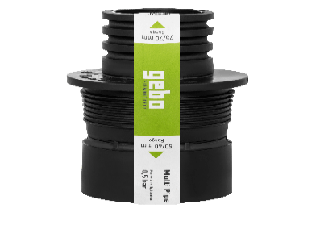 | C10011 | (50mm a 40 / 32mm), hasta 0,5 bar, TPE | Reductor interno 50 | 40/32 | 5.64 €
 | C10012 | (64 / 58mm a 50 / 40mm), hasta 0,5 bar, TPE | Reductor interno 64/58 | 50/40 | 7.35 €
 | C10013 | (75 / 70mm a 50 / 40mm), hasta 0,5 bar, TPE | Reductor interno 75/70 | 50/40 | 8.77 €
 | C10016 | (96 / 83mm a 75 / 50mm), hasta 0,5 bar, TPE | Reductor interno 96/83 | 75/50 | 13.32 €
 | C10017 | (100-105mm a 75 / 50mm), hasta 0,5 bar, TPE | Reductor interno 100-105 | 75/50 | 14.31 €
 | C10014 | (100-105mm a 90 / 75mm), hasta 0,5 bar, TPE | Reductor interno 100-105 | 90/75 | 10.34 €
 | C10015 | (123-130mm a 110 / 75mm), hasta 0,5 bar, TPE | Reductor interno 123-130 | 110/75 | 19.84 €
 | C10107 | (150 / 125mm a 125 / 110mm), hasta 0,5 bar, EPDM | Reductor interno 150/125 | 110 | 37.13 €
 | C11017 | (73-85mm a 69-75mm), hasta 0,5 bar, TPE/V2A | Adaptador universal 070 | 22.57 €
 | C11022 | (73-90mm a 79-86mm), hasta 0,5 bar, EPDM/V2A | Adaptador universal 090 | 17.95 €
 | C11020 | (100-116mm a 100-105mm), hasta 0,5 bar, TPE/V2A | Adaptador universal 100 | 24.64 €
 | C11021 | (120-141mm a 117-127mm), hasta 0,5 bar, TPE/V2A | Adaptador universal 125 | 48.12 €
 | C11023 | (150-168mm a 145-157mm), hasta 2,5 bar, EPDM/V2A | Adaptador universal 150 | 47.07 €
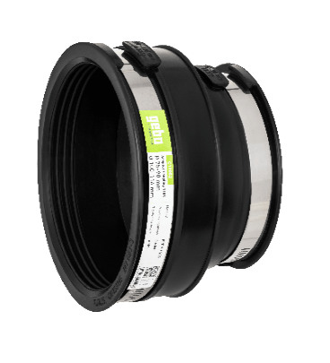 | C12027 | (30-34mm a 24-28mm), hasta 0,6 bar, EPDM/V2A | Reductor universal 0301 | 16.49 €
 | C12043 | (32-40mm a 24-32mm), hasta 0,6 bar, EPDM/V2A | Reductor universal 0401 | 19.91 €
 | C12028 | (38-43mm a 30-35mm), hasta 0,6 bar, EPDM/V2A | Reductor universal 0431 | 16.96 €
 | C12044 | (40-50mm a 24-32mm), hasta 0,6 bar, EPDM/V2A | Reductor universal 0501 | 22.31 €
 | C12023 | (40-50mm a 32-40mm), hasta 0,6 bar, EPDM/V2A | Reductor universal 0502 | 17.84 €
 | C12029 | (48-56mm a 38-43mm), hasta 0,6 bar, EPDM/V2A | Reductor universal 0562 | 20.78 €
 | C12047 | (53-64mm a 40-50mm), hasta 0,6 bar, EPDM/V2A | Reductor universal 0633 | 23.30 €
 | C12024 | (50-65mm a 35-42mm), hasta 0,6 bar, EPDM/V2A | Reductor universal 0651 | 25.73 €
 | C12030 | (60-68mm a 38-43mm), hasta 0,6 bar, EPDM/V2A | Reductor universal 0682 | 22.64 €
 | C12025 | (70-75mm a 58-64mm), hasta 0,6 bar, EPDM/V2A | Reductor universal 0751 | 26.50 €
 | C12026 | (75-90mm a 40-50mm), hasta 0,6 bar, EPDM/V2A | Reductor universal 0893 | 30.83 €
 | C12049 | (75-90mm a 53-64mm), hasta 0,6 bar, EPDM/V2A | Reductor universal 0894 | 27.55 €
 | C12031 | (82-92mm a 48-56mm), hasta 0,6 bar, EPDM/V2A | Reductor universal 0923 | 31.92 €
 | C12032 | (82-92mm a 60-68mm), hasta 0,6 bar, EPDM/V2A | Reductor universal 0924 | 32.76 €
 | C12034 | (100-115mm a 40-50mm), hasta 0,6 bar, EPDM/V2A | Reductor universal 1152 | 40.62 €
 | C12037 | (100-115mm a 50-64mm), hasta 0,6 bar, EPDM/V2A | Reductor universal 1153 | 40.70 €
 | C12052 | (100-116mm a 75-90mm), hasta 0,6 bar, EPDM/V2A | Reductor universal 1155 | 29.56 €
 | C12039 | (105-120mm a 35-42mm), hasta 0,6 bar, EPDM/V2A | Reductor universal 1201 | 34.94 €
 | C12040 | (110-122mm a 80-95mm), hasta 0,6 bar, EPDM/V2A | Reductor universal 1221 | 35.85 €
 | C12041 | (110-122mm a 48-56mm), hasta 0,6 bar, EPDM/V2A | Reductor universal 1225 | 38.15 €
 | C12042 | (110-122mm a 60-68mm), hasta 0,6 bar, EPDM/V2A | Reductor universal 1226 | 36.76 €
 | C12054 | (110-125mm a 100-116mm), hasta 0,6 bar, EPDM/V2A | Reductor universal 1252 | 34.25 €
 | C12056 | (121-136mm a 80-95mm), hasta 0,6 bar, EPDM/V2A | Reductor universal 1361 | 40.91 €
 | C12057 | (121-136mm a 100-116mm), hasta 0,6 bar, EPDM/V2A | Reductor universal 1362 | 35.05 €
 | C12033 | (121-136mm a 110-121mm), hasta 0,6 bar, EPDM/V2A | Reductor universal 4000 | 39.38 €
 | C12060 | (130-145mm a 110-125mm), hasta 0,6 bar, EPDM/V2A | Reductor universal 1452 | 40.99 €
 | C12062 | (144-160mm a 110-122mm), hasta 0,6 bar, EPDM/V2A | Reductor universal 1602 | 51.43 €
 | C12063 | (144-160mm a 121-136mm), hasta 0,6 bar, EPDM/V2A | Reductor universal 1603 | 61.08 €
 | C12065 | (155-170mm a 110-125mm), hasta 0,6 bar, EPDM/V2A | Reductor universal 1702 | 57.95 €
 | C17411 | (155-170mm a 130-145mm), hasta 0,6 bar, EPDM/V2A | Reductor universal 1703 | 60.90 €
 | C17415 | (170-192mm a 110-122mm), hasta 0,6 bar, EPDM/V2A | Reductor universal 1922 | 65.92 €
 | C17416 | (170-192mm a 121-136mm), hasta 0,6 bar, EPDM/V2A | Reductor universal 1923 | 66.32 €
 | C17417 | (170-192mm a 144-160mm), hasta 0,6 bar, EPDM/V2A | Reductor universal 1924 | 53.00 €
 | C12036 | (170-191mm a 160-170mm), hasta 0,6 bar, EPDM/V2A | Reductor universal 1500 | 57.77 €
 | C17420 | (180-200mm a 130-145mm), hasta 0,6 bar, EPDM/V2A | Reductor universal 2000 | 65.19 €
 | C17421 | (180-200mm a 155-170mm), hasta 0,6 bar, EPDM/V2A | Reductor universal 2001 | 61.48 €
 | C17034 | (180-200mm a 160-180mm), hasta 0,6 bar, EPDM/V2A | Reductor universal 6000 | 66.72 €
 | C17418 | (185-210mm a 100-115mm), hasta 0,6 bar, EPDM/V2A | Reductor universal 1991 | 70.58 €
 | C17423 | (185-210mm a 110-125mm), hasta 0,6 bar, EPDM/V2A | Reductor universal 2102 | 71.34 €
 | C17424 | (185-210mm a 144-160mm), hasta 0,6 bar, EPDM/V2A | Reductor universal 2105 | 72.91 €
 | C17422 | (185-210mm a 160-180mm), hasta 0,6 bar, EPDM/V2A | Reductor universal 2002 | 62.97 €
 | C17426 | (195-215mm a 100-115mm), hasta 0,6 bar, EPDM/V2A | Reductor universal 2152 | 72.84 €
 | C17182 | (190-215mm a 150-165mm), hasta 0,6 bar, EPDM/V2A | Reductor universal 2154 | 73.35 €
 | C17192 | (195-220mm a 155-170mm), hasta 0,6 bar, EPDM/V2A | Reductor universal 2203 | 73.64 €
 | C17037 | (260-285mm a 240-250mm), hasta 0,6 bar, EPDM/V2A | Reductor universal 2250 | 140.61 €
 | C17183 | (200-225mm a 160-175mm), hasta 0,6 bar, EPDM/V2A | Reductor universal 2254 | 69.45 €
 | C17184 | (210-235mm a 110-122mm), hasta 0,6 bar, EPDM/V2A | Reductor universal 2352 | 80.01 €
 | C17185 | (210-235mm a 121-136mm), hasta 0,6 bar, EPDM/V2A | Reductor universal 2353 | 81.61 €
 | C17186 | (210-235mm a 144-160mm), hasta 0,6 bar, EPDM/V2A | Reductor universal 2354 | 92.82 €
 | C17187 | (210-235mm a 170-192mm), hasta 0,6 bar, EPDM/V2A | Reductor universal 2355 | 99.04 €
 | C17188 | (210-235mm a 190-215mm), hasta 0,6 bar, EPDM/V2A | Reductor universal 2356 | 110.07 €
 | C17189 | (240-265mm a 144-160mm), hasta 0,6 bar, EPDM/V2A | Reductor universal 2654 | 115.57 €
 | C17190 | (240-265mm a 170-192mm), hasta 0,6 bar, EPDM/V2A | Reductor universal 2655 | 108.84 €
 | C17191 | (240-265mm a 190-215mm), hasta 0,6 bar, EPDM/V2A | Reductor universal 2656 | 123.65 €
 | C17193 | (240-265mm a 210-235mm), hasta 0,6 bar, EPDM/V2A | Reductor universal 2657 | 97.22 €
 | C17194 | (250-275mm a 160-175mm), hasta 0,6 bar, EPDM/V2A | Reductor universal 2754 | 120.08 €
 | C17195 | (250-275mm a 200-225mm), hasta 0,6 bar, EPDM/V2A | Reductor universal 2756 | 131.26 €
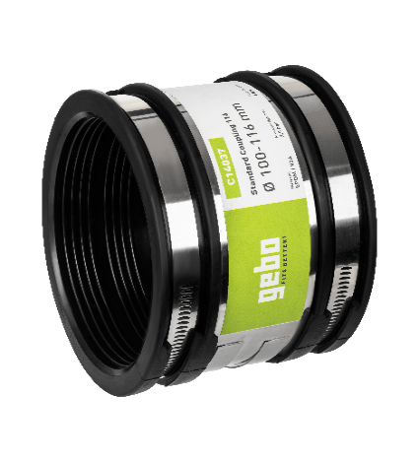 | C14048 | (24-32mm), hasta 0,6 bar, EPDM/V2A | Manguito universal 032 | 21.38 €
 | C14043 | (30-35mm), hasta 0,6 bar, EPDM/V2A | Manguito universal 035 | 18.42 €
 | C14047 | (32-40mm), hasta 0,6 bar, EPDM/V2A | Manguito universal 040 | 15.25 €
 | C14044 | (38-43mm), hasta 0,6 bar, EPDM/V2A | Manguito universal 043 | 18.89 €
 | C14023 | (40-50mm), hasta 0,6 bar, EPDM/V2A | Manguito universal 050 | 21.04 €
 | C14045 | (48-56mm), hasta 0,6 bar, EPDM/V2A | Manguito universal 056 | 21.73 €
 | C14024 | (50-65mm), hasta 0,6 bar, EPDM/V2A | Manguito universal 065 | 25.84 €
 | C14046 | (60-68mm), hasta 0,6 bar, EPDM/V2A | Manguito universal 068 | 25.73 €
 | C11019 | (70-85mm), hasta 0,6 bar, EPDM/V2A | Manguito universal 070 | 25.23 €
 | C14025 | (65-76mm), hasta 0,6 bar, EPDM/V2A | Manguito universal 076 | 26.57 €
 | C14027 | (80-95mm), hasta 0,6 bar, EPDM/V2A | Manguito universal 095 | 35.49 €
 | C14057 | (85-100mm), hasta 0,6 bar, EPDM/V2A | Manguito universal 098 | 23.62 €
 | C11018 | (100-116mm), hasta 0,6 bar, EPDM/V2A | Manguito universal 100 | 29.45 €
 | C14029 | (110-125mm), hasta 0,6 bar, EPDM/V2A | Manguito universal 125 | 40.22 €
 | C14030 | (120-137mm), hasta 0,6 bar, EPDM/V2A | Manguito universal 137 | 44.77 €
 | C14031 | (135-150mm), hasta 0,6 bar, EPDM/V2A | Manguito universal 150 | 47.94 €
 | C14056 | (140-165mm), hasta 0,6 bar, EPDM/V2A | Manguito universal 165 | 38.88 €
 | C14032 | (150-170mm), hasta 0,6 bar, EPDM/V2A | Manguito universal 170 | 48.99 €
 | C16202 | (160-175mm), hasta 0,6 bar, EPDM/V2A | Manguito universal 175 | 41.75 €
 | C16203 | (170-185mm), hasta 0,6 bar, EPDM/V2A | Manguito universal 185 | 35.20 €
 | C16159 | (180-195mm), hasta 0,6 bar, EPDM/V2A | Manguito universal 195 | 44.15 €
 | C16204 | (200-215mm), hasta 0,6 bar, EPDM/V2A | Manguito universal 215 | 49.80 €
 | C16205 | (210-225mm), hasta 0,6 bar, EPDM/V2A | Manguito universal 225 | 53.36 €
 | C16644 | (235-250mm), hasta 0,6 bar, EPDM/V2A | Manguito universal 250 | 59.19 €
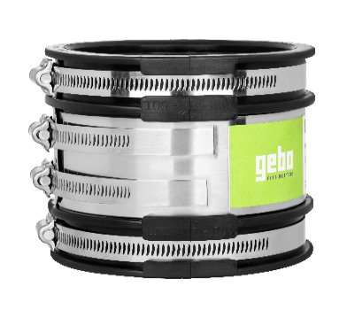 | C14033 | (50-65mm), hasta 2,5 bar, EPDM/V2A | Manguito reforzado 065 | 28.57 €
 | C14034 | (65-76mm), hasta 2,5 bar, EPDM/V2A | Manguito reforzado 076 | 37.09 €
 | C14035 | (70-85mm), hasta 2,5 bar, EPDM/V2A | Manguito reforzado 085 | 46.01 €
 | C14036 | (80-95mm), hasta 2,5 bar, EPDM/V2A | Manguito reforzado 095 | 52.34 €
 | C14058 | (85-100mm), hasta 2,5 bar, EPDM/V2A | Manguito reforzado 098 | 38.98 €
 | C14037 | (100-116mm), hasta 2,5 bar, EPDM/V2A | Manguito reforzado 116 | 49.39 €
 | C14038 | (110-121mm), hasta 2,5 bar, EPDM/V2A | Manguito reforzado 121 | 63.92 €
 | C14109 | (110-125mm), hasta 2,5 bar, EPDM/V2A | Manguito reforzado 125 | 50.45 €
 | C14039 | (120-137mm), hasta 2,5 bar, EPDM/V2A | Manguito reforzado 137 | 63.34 €
 | C14040 | (135-150mm), hasta 2,5 bar, EPDM/V2A | Manguito reforzado 150 | 67.01 €
 | C14041 | (140-165mm), hasta 2,5 bar, EPDM/V2A | Manguito reforzado 165 | 82.96 €
 | C14042 | (150-170mm), hasta 2,5 bar, EPDM/V2A | Manguito reforzado 170 | 67.23 €
 | C16216 | (160-185mm), hasta 2,5 bar, EPDM/V2A | Manguito reforzado 185 | 88.34 €
 | C16217 | (175-200mm), hasta 2,5 bar, EPDM/V2A | Manguito reforzado 200 | 74.40 €
 | C16218 | (190-215mm), hasta 2,5 bar, EPDM/V2A | Manguito reforzado 215 | 109.35 €
 | C16219 | (200-225mm), hasta 2,5 bar, EPDM/V2A | Manguito reforzado 225 | 122.78 €
 | C16220 | (225-250mm), hasta 2,5 bar, EPDM/V2A | Manguito reforzado 250 | 129.80 €
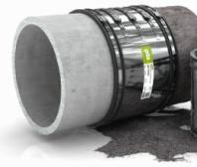 | C16900 | (200-225mm), hasta 2,5 bar, EPDM/V2A | Manguito reforzado XL 225 | 308.09 €
 | C16901 | (265-290mm), hasta 2,5 bar, EPDM/V2A | Manguito reforzado XL 290 | 348.75 €
 | C16902 | (285-310mm), hasta 2,5 bar, EPDM/V2A | Manguito reforzado XL 310 | 392.36 €
 | C16903 | (295-320mm), hasta 2,5 bar, EPDM/V2A | Manguito reforzado XL 320 | 401.09 €
 | C16904 | (305-335mm), hasta 2,5 bar, EPDM/V2A | Manguito reforzado XL 335 | 415.62 €
 | C16905 | (315-345mm), hasta 2,5 bar, EPDM/V2A | Manguito reforzado XL 345 | 435.96 €
 | C16906 | (340-360mm), hasta 2,5 bar, EPDM/V2A | Manguito reforzado XL 360 | 435.96 €
 | C16907 | (355-385mm), hasta 2,5 bar, EPDM/V2A | Manguito reforzado XL 385 | 450.49 €
 | C16908 | (385-410mm), hasta 2,5 bar, EPDM/V2A | Manguito reforzado XL 410 | 479.57 €
 | C16909 | (400-425mm), hasta 2,5 bar, EPDM/V2A | Manguito reforzado XL 425 | 508.62 €
 | C16910 | (405-430mm), hasta 2,5 bar, EPDM/V2A | Manguito reforzado XL 430 | 508.62 €
 | C16911 | (420-445mm), hasta 2,5 bar, EPDM/V2A | Manguito reforzado XL 445 | 508.62 €
 | C16912 | (425-450mm), hasta 2,5 bar, EPDM/V2A | Manguito reforzado XL 450 | 523.14 €
 | C16913 | (435-465mm), hasta 2,5 bar, EPDM/V2A | Manguito reforzado XL 465 | 523.14 €
 | C16914 | (440-470mm), hasta 2,5 bar, EPDM/V2A | Manguito reforzado XL 470 | 523.14 €
 | C16915 | (465-490mm), hasta 2,5 bar, EPDM/V2A | Manguito reforzado XL 490 | 552.19 €
 | C16916 | (480-510mm), hasta 2,5 bar, EPDM/V2A | Manguito reforzado XL 510 | 566.75 €
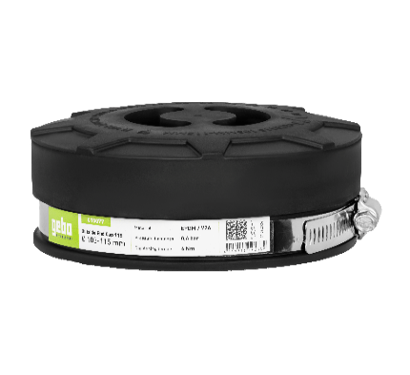 | C15756 | (28-36mm), hasta 0,6 bar, Longitud: 40mm, EPDM/V2A | Tapon exterior universal 036 | 16.74 €
 | C15074 | (37-45mm), hasta 0,6 bar, Longitud: 40mm, EPDM/V2A | Tapon exterior universal 045 | 18.42 €
 | C15757 | (45-56mm), hasta 0,6 bar, Longitud: 40mm, EPDM/V2A | Tapon exterior universal 056 | 19.07 €
 | C15075 | (58-68mm), hasta 0,6 bar, Longitud: 40mm, EPDM/V2A | Tapon exterior universal 068 | 25.04 €
 | C15758 | (67-76mm), hasta 0,6 bar, Longitud: 40mm, EPDM/V2A | Tapon exterior universal 076 | 24.02 €
 | C15759 | (76-85mm), hasta 0,6 bar, Longitud: 44mm, EPDM/V2A | Tapon exterior universal 085 | 29.30 €
 | C15076 | (82-92mm), hasta 0,6 bar, Longitud: 44mm, EPDM/V2A | Tapon exterior universal 092 | 24.57 €
 | C15077 | (105-115mm), hasta 0,6 bar, Longitud: 54mm, EPDM/V2A | Tapon exterior universal 115 | 28.94 €
 | C15078 | (125-135mm), hasta 0,6 bar, Longitud: 54mm, EPDM/V2A | Tapon exterior universal 135 | 36.40 €
 | C15079 | (155-165mm), hasta 0,6 bar, Longitud: 54mm, EPDM/V2A | Tapon exterior universal 165 | 49.36 €
 | C18761 | (180-190mm), hasta 0,6 bar, Longitud: 54mm, EPDM/V2A | Tapon exterior universal 190 | 57.15 €
 | C18762 | (200-215mm), hasta 0,6 bar, Longitud: 54mm, EPDM/V2A | Tapon exterior universal 215 | 69.20 €
 | C15767 | (235-250mm), hasta 0,6 bar, Longitud: 54mm, EPDM/V2A | Tapon exterior universal 250 | 115.53 €
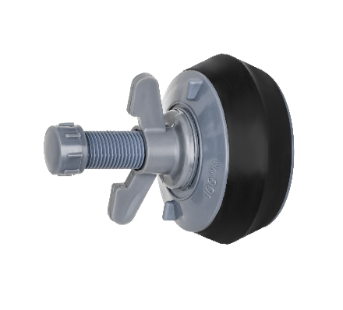 | C18645 | (23-32mm), hasta 0,5 bar, Longitud: 100mm, EPDM/PVC | Tapon interior universal 30 PVC | 10.48 €
 | C18646 | (31-42mm), hasta 0,5 bar, Longitud: 100mm, EPDM/PVC | Tapon interior universal 40 PVC | 12.01 €
 | C18647 | (37-54mm), hasta 0,5 bar, Longitud: 100mm, EPDM/PVC | Tapon interior universal 50 PVC | 12.56 €
 | C18637 | (48-65mm), hasta 0,5 bar, Longitud: 100mm, EPDM/PVC | Tapon interior universal 60 PVC | 14.71 €
 | C18638 | (60-77mm), hasta 0,5 bar, Longitud: 100mm, EPDM/PVC | Tapon interior universal 70 PVC | 17.76 €
 | C18639 | (70-87mm), hasta 0,5 bar, Longitud: 100mm, EPDM/PVC | Tapon interior universal 80 PVC | 19.29 €
 | C18640 | (83-97mm), hasta 0,5 bar, Longitud: 100mm, EPDM/PVC | Tapon interior universal 90 PVC | 19.15 €
 | C18641 | (95-110mm), hasta 0,5 bar, Longitud: 100mm, EPDM/PVC | Tapon interior universal 100 PVC | 20.38 €
 | C18642 | (114-130mm), hasta 0,5 bar, Longitud:100mm, EPDM/PVC | Tapon interior universal 120 PVC | 21.15 €
 | C18643 | (118-142mm), hasta 0,5 bar, Longitud:100mm, EPDM/PVC | Tapon interior universal 125 PVC | 23.37 €
 | C18644 | (148-162mm), hasta 0,5 bar, Longitud:100mm, EPDM/PVC | Tapon interior universal 150 PVC | 22.39 €
 | C15082 | hasta 0,6 bar, Longitud: 120mm, EPDM/V2A | Te derivación reforzado XL 038 (30-38, 1 1/4") | 33.23 €
 | C15070 | hasta 0,6 bar, Longitud: 135mm, EPDM/V2A | Te derivación reforzado XL 050 (40-50, 1 1/2'') | 34.51 €
 | C15071 | hasta 0,6 bar, Longitud: 150mm, EPDM/V2A | Te derivación reforzado XL 060 (50-60, 2'') | 40.88 €
 | C15072 | hasta 0,6 bar, Longitud: 205mm, EPDM/V2A | Te derivación reforzado XL 090 (78-90, 3'') | 61.37 €
 | C15073 | hasta 0,6 bar, Longitud: 260mm, EPDM/V2A | Te derivación reforzado XL 118 (106-118, 4'') | 71.53 €
 | C15081 | hasta 0,6 bar, Longitud: 80mm, EPDM/V2A | Codo reforzado XL 038 (90°, 30-38, 1 1/4") | 24.32 €
 | C15066 | hasta 0,6 bar, Longitud: 100mm, EPDM/V2A | Codo reforzado XL 050 (90°, 40-50, 1 1/2") | 25.59 €
 | C15067 | hasta 0,6 bar, Longitud: 100mm, EPDM/V2A | Codo reforzado XL 060 (90°, 40-50, 1 1/2") | 39.60 €
 | C15068 | hasta 0,6 bar, Longitud: 160mm, EPDM/V2A | Codo reforzado XL 090 (90°, 78-90, 3'') | 56.20 €
 | C15069 | hasta 0,6 bar, Longitud: 220mm, EPDM/V2A | Codo reforzado XL 118 (90°, 106-118, 4'') | 71.53 €

